TAS-TOS
Numune Adı | TAS(mmol/L) | TOS (µmol/L) | OSI
1-(1) | 0.26 | 2.16 | 0.831 | Kullanılan cihaz: Mindray marka BS300 model tam otomatik biyokimya cihazı
1-(2) | 0.27 | 5.54 | 2.052 | TAS: Total Antıoxıdant Status
1-(3) | 0.43 | 5.41 | 1.258 | TOS: Total Oxıdant Status
1-(4) | 0.33 | 9.37 | 2.839 | OSI: Oxıdatıve Stress Index
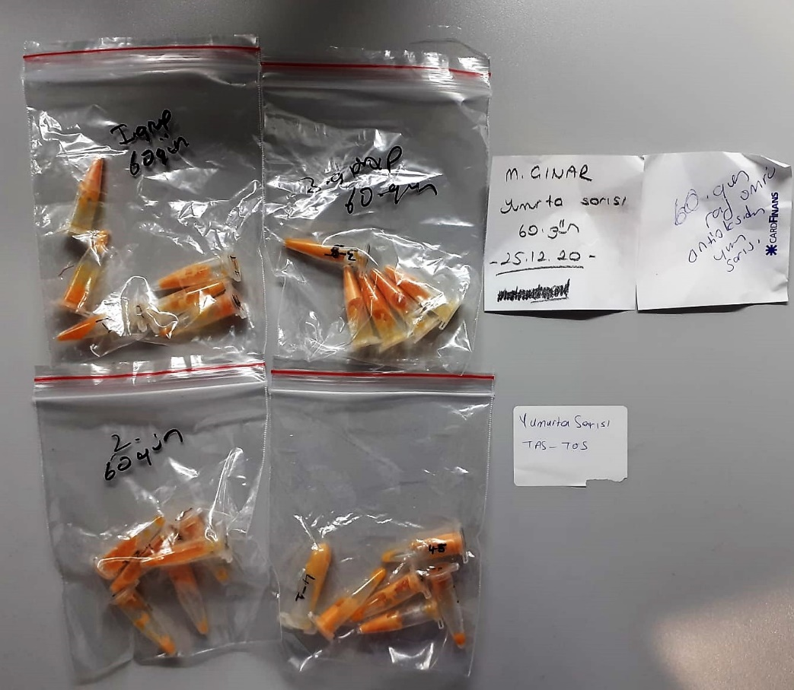
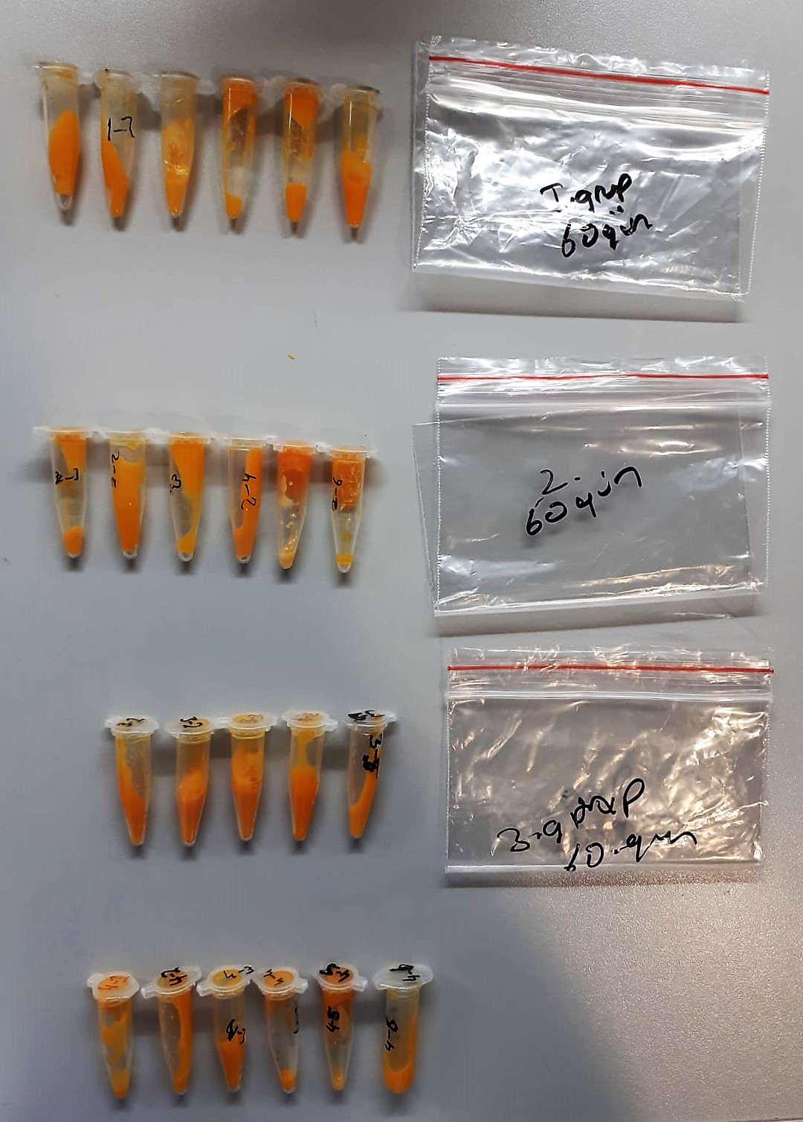
1-(5) | 0.59 | 6.12 | 1.037
1-(6) | 0.4 | 1.09 | 0.273
2-(1) | 0.42 | 2.64 | 0.629
2-(2) | 0.11 | 2.82 | 2.564
2-(3) | 0.55 | 3.29 | 0.598
2-(4) | 0.6 | 3.09 | 0.515
2-(5) | 0.8 | 6.08 | 0.760
2-(6) | 0.48 | 6.19 | 1.290
3-(1) | 0.51 | 5.36 | 1.051
3-(2) | 0.28 | 1.09 | 0.389
3-(3) | 0.58 | 6.87 | 1.184
3-(4) | 0.5 | 1.32 | 0.264
3-(5) | 0.32 | 3.97 | 1.241
4-(1) | 0.2 | 2.86 | 1.430
4-(2) | 0.29 | 1.53 | 0.528
4-(3) | 0.33 | 2.19 | 0.664
4-(4) | 0.19 | 2.57 | 1.353
4-(5) | 0.39 | 1.72 | 0.441
4-(6) | 0.3 | 1.86 | 0.620

